Free flap mini
Расчет веса фасада для подъемного механизма Free flap Mini |  |  |  | Подбор Механизма Free Flap Mini

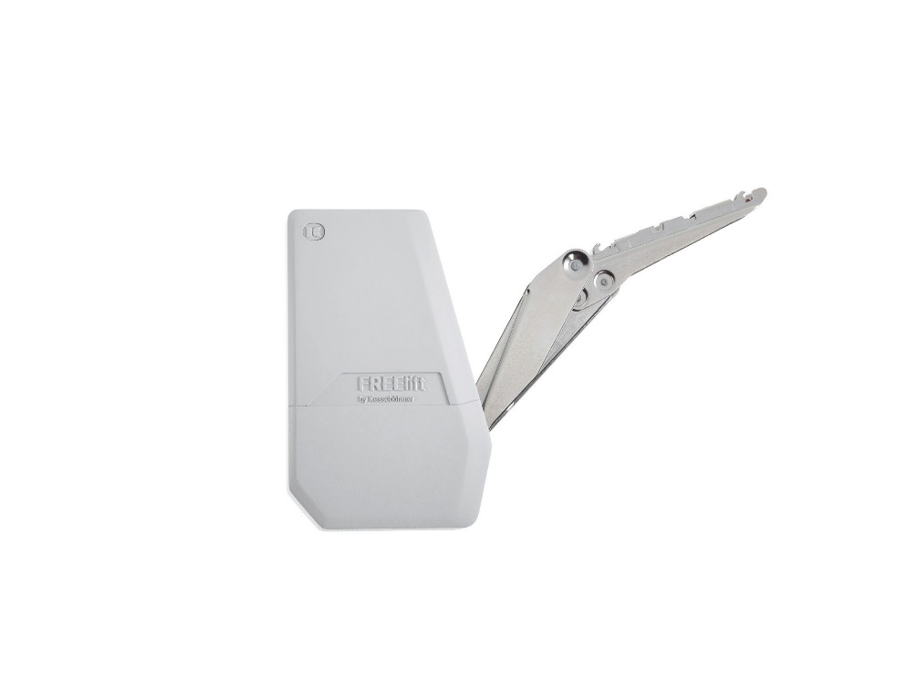
Ввведите параметры фасада в милимметрах (расчет производится автоматически при вводе параметров фасада)

Шаг 1: Заполните данные по высоте и ширине фасада
Высота, мм |  | Рекомендованная высота, мм | Ширина, мм
900 |  | 200-450мм | 600
 | Фактическая площадь фасада, м²
 | 0.54
Шаг 2: Выберите материал фасада | Материал | Плотность, кг/м₃ | Вес фасада, кг
 | МДФ 16мм | 760 | 6.57
 | МДФ 18 мм | 760 | 7.39
 | ДСП 16мм | 680 | 5.88
 | ДСП 18мм | 680 | 6.61 | Цвет заглушек
 | Ель 16мм | 450 | 3.89 | 9966 - белый
 | Ель 18мм | 450 | 4.37 | 7500 - антрацит
 | Ива 16мм | 460 | 3.97 | 7035 - серый
 | Ива 18мм | 460 | 4.47 | Шаг 3: Механизм согласно весу фасада
 | Ольха 16мм | 550 | 4.75 |  | Вес фасада, кг
 | Ольха 18мм | 550 | 5.35 | Высота фасада, мм | Free Flap Mini A арт 271661 | Free Flap Mini B арт 271662 | Free Flap Mini C арт 271663
 | Осина 16мм | 510 | 4.41 | 200 | 1,7-4,6 | 3,6-7,9 | 6,8-14,7
 | Осина 18мм | 510 | 4.96 | 250 | 1,3-3,8 | 2,9-6,4 | 5,4-11,8
 | Сосна 16мм | 520 | 4.49 | 300 | 1,1-3,1 | 2,4-5,1 | 4,4-9,6
 | Сосна 18мм | 520 | 5.05 | 350 | 0,9-2,6 | 2,0-4,2 | 3,7-8,1
 | Липа 16мм | 530 | 4.58 | 400 | 0,8-2,1 | 1,7-3,6 | 3,2-7,0
 | Липа 18мм | 530 | 5.15 | 450 | 0,6-1,7 | 1,4-3,2 | 2,7-6,1
 | Вишня 16мм | 660 | 5.70
 | Вишня 18мм | 660 | 6.42
 | Береза 16мм | 650 | 5.62
 | Береза 18мм | 650 | 6.32
 | Лиственница 16мм | 660 | 5.70
 | Лиственница 18мм | 660 | 6.42
 | Дуб 16мм | 690 | 5.96
 | Дуб 18мм | 690 | 6.71
 | Ясень 16мм | 750 | 6.48
 | Ясень 18мм | 750 | 7.29
 | Граб 16мм | 800 | 6.91
 | Граб 18мм | 800 | 7.78
 | Яблоня 16мм | 900 | 7.78
 | Яблоня 18мм | 900 | 8.75
 | Алюминиевые рамки со стеклом 4мм | 2500 | 6.01

